상품제안서
샌디스크 CZ71 USB메모리 | 상품코드: F14357

 |  |  |  |  |  |  | 02-412-0044 | www.easy1.co.kr
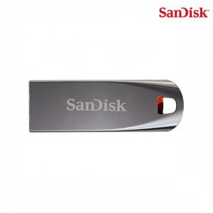

【상세/제작정보】 | 메탈 재질로 뛰어난 내구성의 메모리

【인쇄/포장옵션】 | 레이저, 개별인쇄 / 포장지포장

【공급단가】 | 수량 | 100~ | 300~ | 500~ | 1,000~ | 2,000~
*VAT별도 | 32G | 6,680원 | 6,430원 | 6,180원 | 5,940원 | 5,790원
 | 64G | 10,260원 | 9,880원 | 9,500원 | 9,120원 | 8,890원

【상품 URL】 | https://dev.easy1.co.kr:443/src/goods_detail.php?gdno=14357

